Лист1
Зависимость времени выполнения запросов от кол-ва пользователей
Кол-во пользователей | Среднее время ответа | % ошибок |  | кол-во юзеров | статус 500, % | время мс
15 | 514 | 0 | 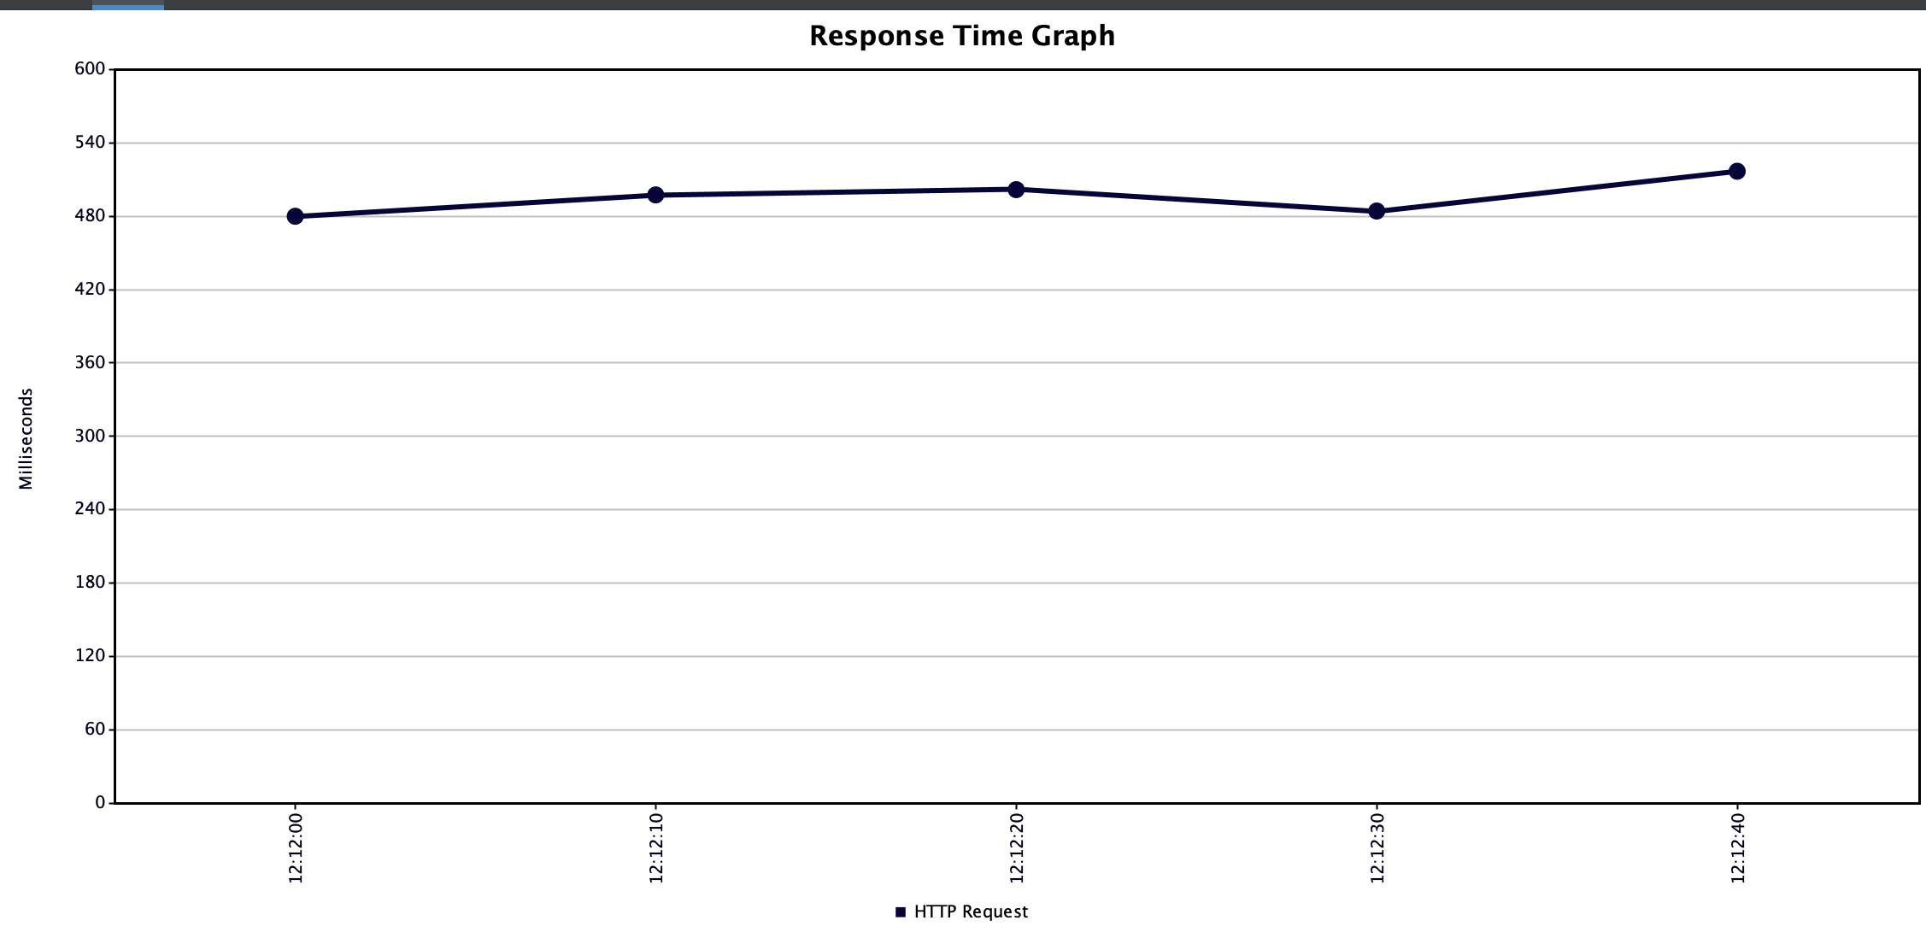 | 180 | 5.43 | 4621
20 | 626 | 55.62 | 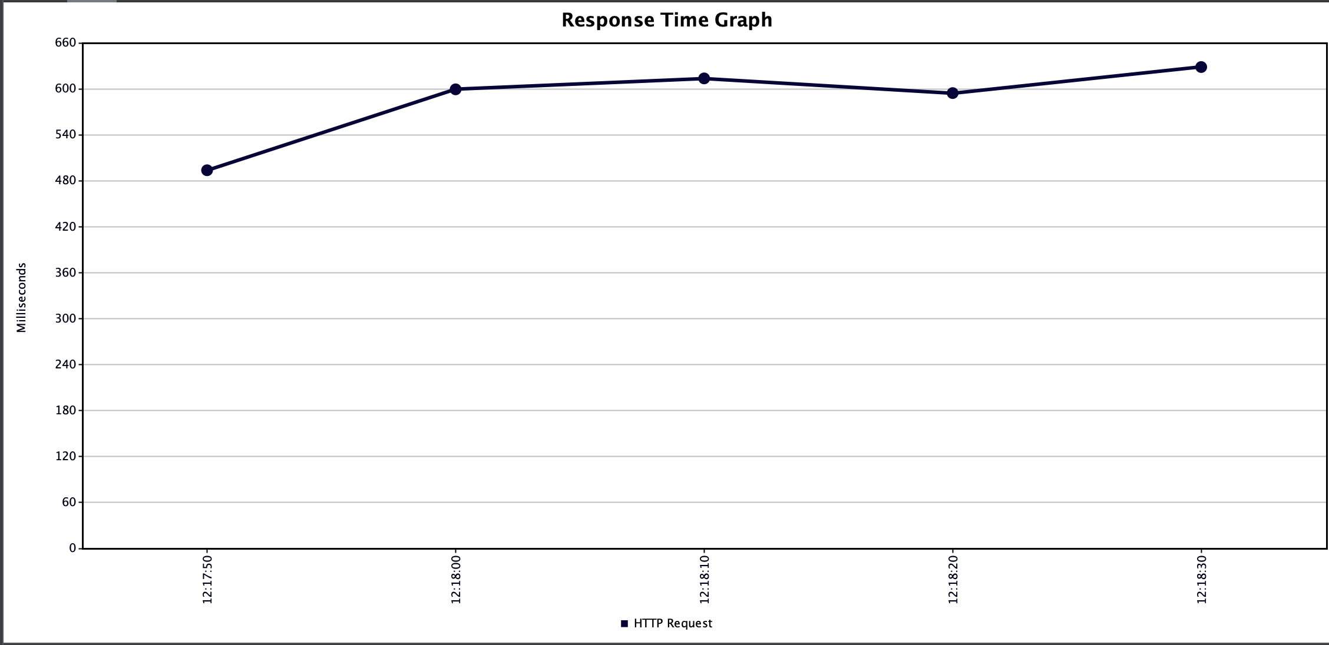
25 | 524 | 15.1 | 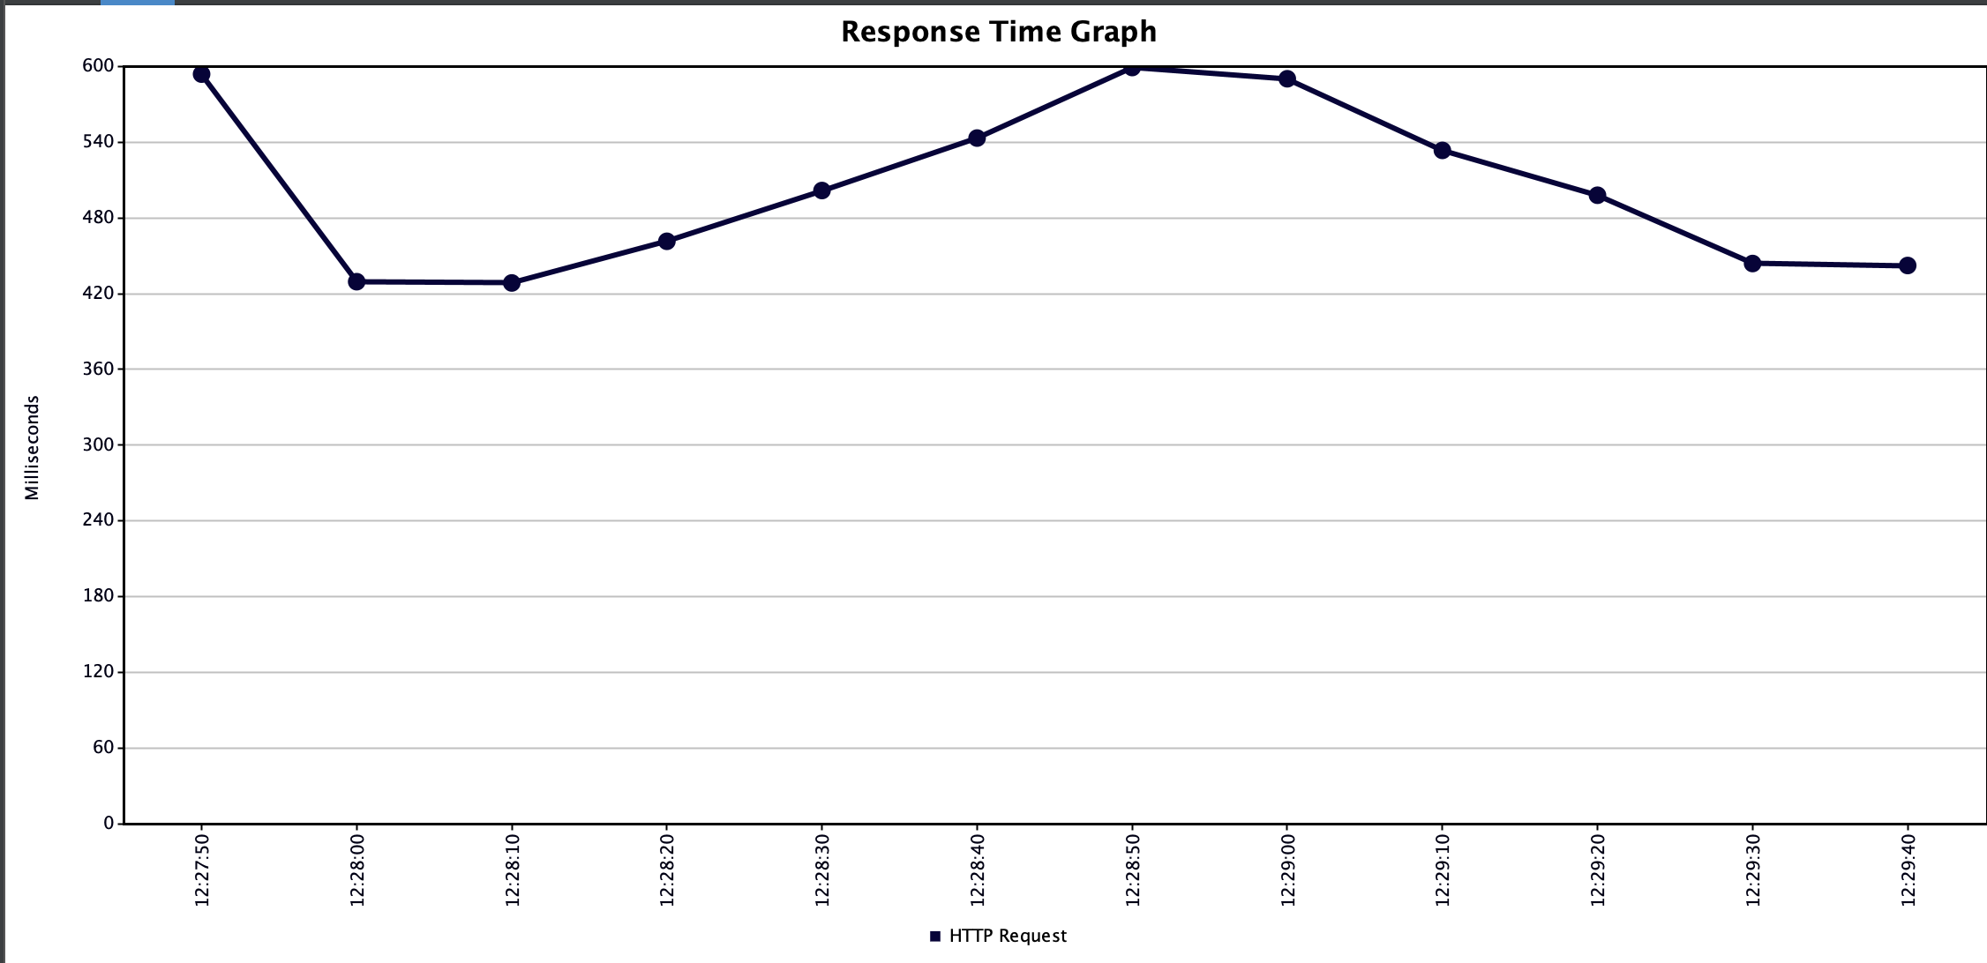
30 | 578 | 29.5 | 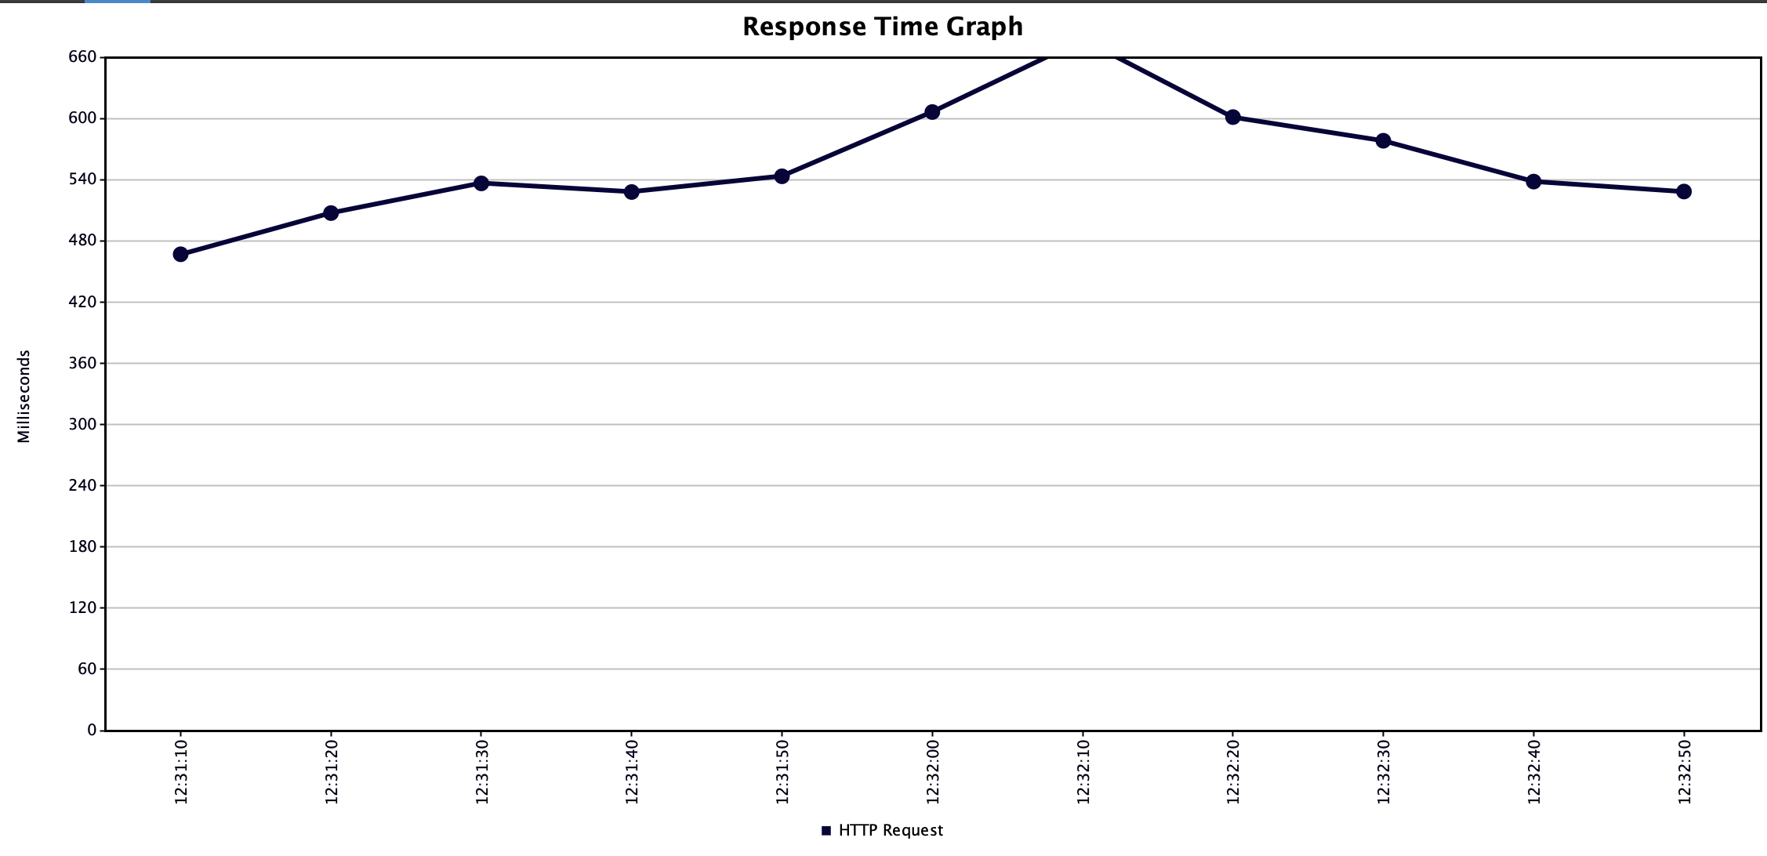
35 | 594 | 50 | 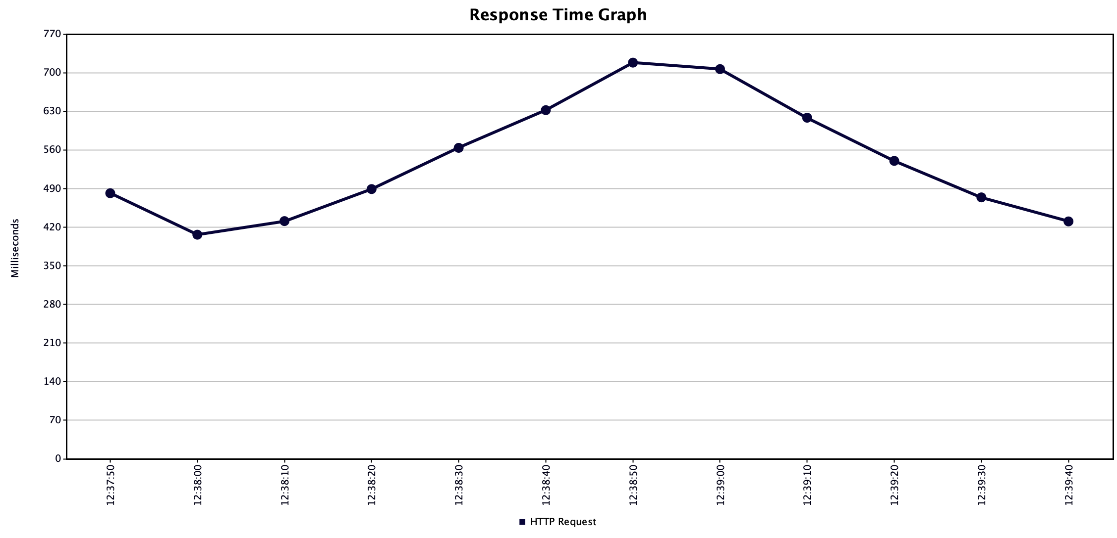
40 | 789 | 83.69 | 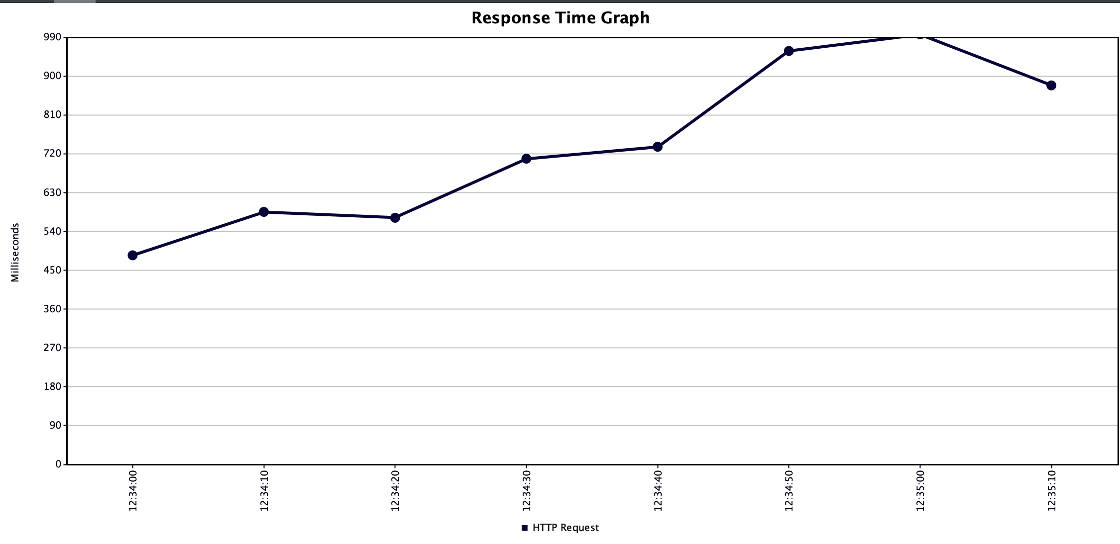
50 | 914 | 75.45 | 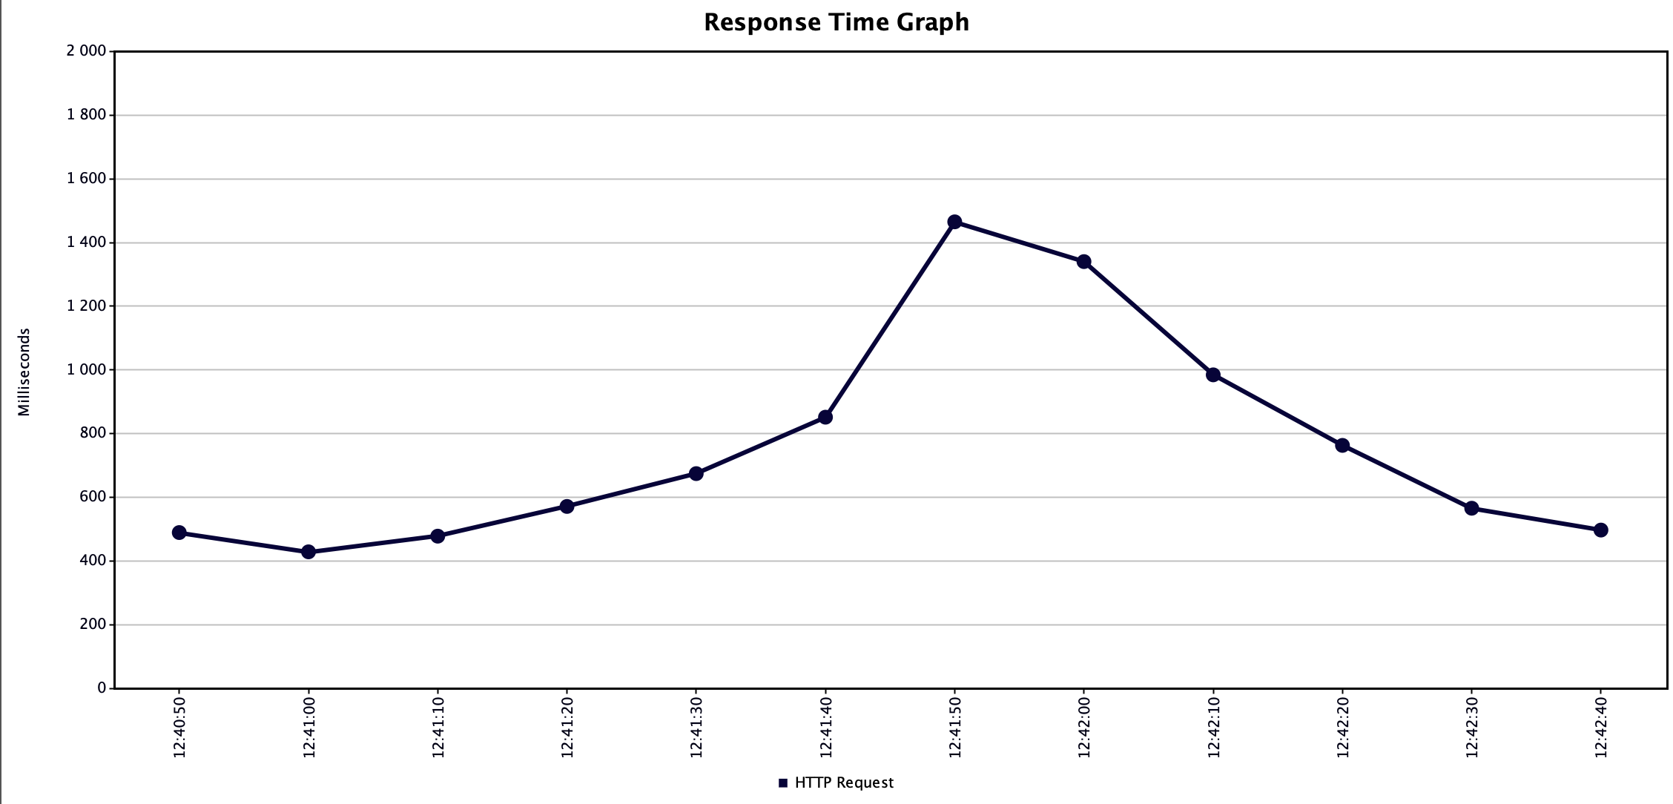
70 | 2255 | 95.64 | 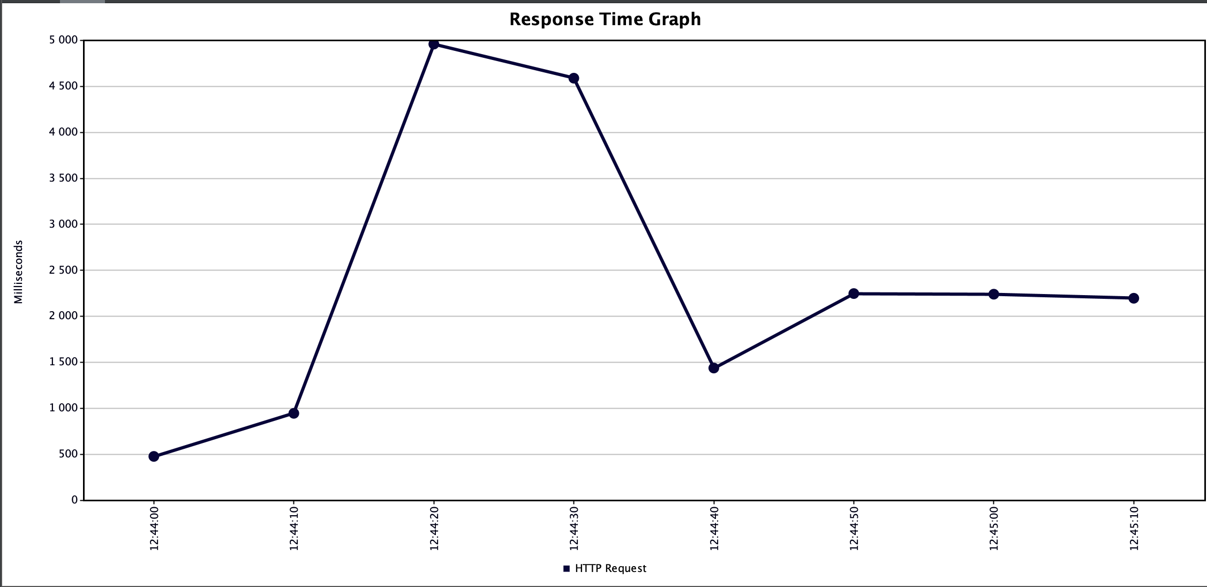
90 | 2510 |  | 